総括表
令和7年度交差点交通量調査報告書
交差点名 |  |  |  | №32 吉原小学校入口 【-】 |  |  |  |  | 調査年月日 |  |  | 2025-11-26 |  |  |  | 天候 | 晴 れ |  |  | 32
所在地 |  |  |  | 港南区日野４丁目 |  |  |  |  | 調査時間帯 |  |  | 7:00～19:00（12時間合計） |  |  |  |  |  |  |  | 吉原小学校入口
 |  |  |  |  |  |  |  |  |  |  |  |  |  |  |  |  |  |  |  | -
 |  |  |  |  |  |  |  |  |  |  |  |  |  |  |  |  |  |  |  | 港南区日野４丁目
 |  |  |  |  |  |  |  |  |  |  |  |  |  |  |  |  |  |  |  | 2025-11-26
 |  |  |  |  |  |  |  |  |  |  |  |  |  |  |  |  |  |  |  | 晴 れ

吉原小学校入口

出典：港南区区民生活マップ

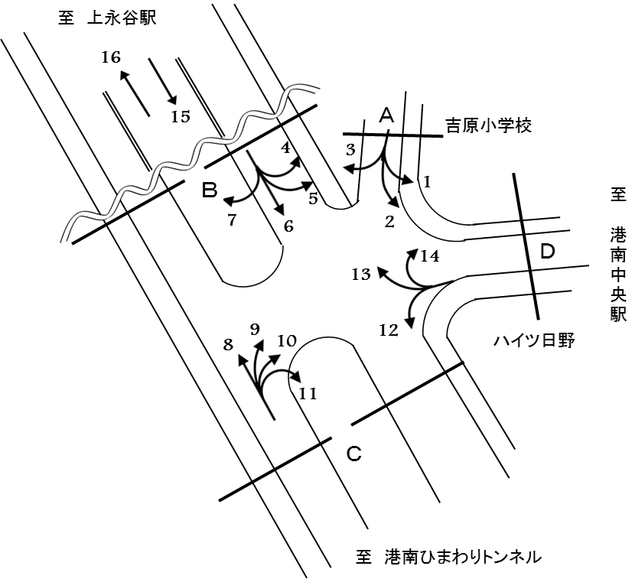

方向別交通量集計表
断面 | 方向 | 二輪車 | 乗用車 | バス | 小型 貨物車 | 大型 貨物車 | 大型計 | 小型計 | 合計 | 断面 | 方向 | 二輪車 | 乗用車 | バス | 小型 貨物車 | 大型 貨物車 | 大型計 | 小型計 | 合計
A | 1 | 0 | 20 | 0 | 6 | 1 | 1 | 26 | 27 | C | 8 | 268 | 2,500 | 133 | 842 | 253 | 386 | 3,342 | 3,728
 | 2 | 9 | 107 | 1 | 22 | 2 | 3 | 129 | 132 |  | 9 | 9 | 76 | 1 | 33 | 6 | 7 | 109 | 116
 | 3 | 8 | 95 | 2 | 28 | 5 | 7 | 123 | 130 |  | 10 | 13 | 101 | 0 | 17 | 6 | 6 | 118 | 124
 | 計 | 17 | 222 | 3 | 56 | 8 | 11 | 278 | 289 |  | 11 | 8 | 35 | 11 | 8 | 3 | 14 | 43 | 57
B | 4 | 0 | 8 | 0 | 3 | 1 | 1 | 11 | 12 |  | 計 | 298 | 2,712 | 145 | 900 | 268 | 413 | 3,612 | 4,025
 | 5 | 153 | 1,157 | 32 | 280 | 70 | 102 | 1,437 | 1,539 | Ｄ | 12 | 1 | 47 | 0 | 3 | 4 | 4 | 50 | 54
 | 6 | 229 | 1,988 | 114 | 617 | 226 | 340 | 2,605 | 2,945 |  | 13 | 72 | 546 | 24 | 114 | 13 | 37 | 660 | 697
 | 7 | 0 | 1 | 0 | 0 | 0 | 0 | 1 | 1 |  | 14 | 2 | 15 | 0 | 1 | 0 | 0 | 16 | 16
 | 計 | 382 | 3,154 | 146 | 900 | 297 | 443 | 4,054 | 4,497 |  | 計 | 75 | 608 | 24 | 118 | 17 | 41 | 726 | 767
 |  |  |  |  |  |  |  |  |  | 立体部 | 15 | 884 | 7,021 | 28 | 2,432 | 1,969 | 1,997 | 9,453 | 11,450
 |  |  |  |  |  |  |  |  |  |  | 16 | 914 | 7,586 | 27 | 2,551 | 2,174 | 2,201 | 10,137 | 12,338
 |  |  |  |  |  |  |  |  |  |  | 計 | 1,798 | 14,607 | 55 | 4,983 | 4,143 | 4,198 | 19,590 | 23,788

変動図
 | 調査年月日 | 調 査 方 向 案 内 図
 | 2025-11-26
 | 調査時間
 | 7：00～19：00（12時間）
 | 調査地点
 | №32 吉原小学校入口 【-】
 | 凡例
小型車
大型車混入率
大型車
 | 流入計Ａ（1+2+3） |  | 流入計Ａ（1+2+3） |  |  |  | 流出計Ａ（4+9+14） |  |  |  | 断面計Ａ
 |  |  |  | 小型車 | 大型車 | 大型車混入率 |  | 小型車 | 大型車 | 大型車混入率 |  | 小型車 | 大型車 | 大型車混入率
 |  |  | 7-8 | 28 | 0 | 0.0 | 7-8 | 13 | 0 | 0.0 | 7-8 | 41 | 0 | 0.0
 |  |  | 8-9 | 24 | 1 | 4.0 | 8-9 | 16 | 2 | 11.1 | 8-9 | 40 | 3 | 7.0
 |  |  | 9-10 | 21 | 2 | 8.7 | 9-10 | 23 | 1 | 4.2 | 9-10 | 44 | 3 | 6.4
 |  |  | 10-11 | 29 | 0 | 0.0 | 10-11 | 9 | 0 | 0.0 | 10-11 | 38 | 0 | 0.0
 |  |  | 11-12 | 29 | 1 | 3.3 | 11-12 | 6 | 0 | 0.0 | 11-12 | 35 | 1 | 2.8
 |  |  | 12-13 | 21 | 3 | 12.5 | 12-13 | 10 | 1 | 9.1 | 12-13 | 31 | 4 | 11.4
 |  |  | 13-14 | 19 | 1 | 5.0 | 13-14 | 5 | 1 | 16.7 | 13-14 | 24 | 2 | 7.7
 |  |  | 14-15 | 28 | 1 | 3.4 | 14-15 | 12 | 0 | 0.0 | 14-15 | 40 | 1 | 2.4
 |  |  | 15-16 | 17 | 0 | 0.0 | 15-16 | 14 | 0 | 0.0 | 15-16 | 31 | 0 | 0.0
 |  |  | 16-17 | 24 | 1 | 4.0 | 16-17 | 3 | 1 | 25.0 | 16-17 | 27 | 2 | 6.9
 |  |  | 17-18 | 22 | 0 | 0.0 | 17-18 | 17 | 1 | 5.6 | 17-18 | 39 | 1 | 2.5
 |  |  | 18-19 | 16 | 1 | 5.9 | 18-19 | 8 | 1 | 11.1 | 18-19 | 24 | 2 | 7.7
 | 流出計Ａ（4+9+14）

 | 断面計Ａ

自 動 車 交 通 量 時 間 変 動 図
 | 流入計Ｂ（4+5+6+7） |  | 流入計Ｂ（4+5+6+7） |  |  |  | 流出計Ｂ（3+7+8+13） |  |  |  | 断面計Ｂ
 |  |  |  | 小型車 | 大型車 | 大型車混入率 |  | 小型車 | 大型車 | 大型車混入率 |  | 小型車 | 大型車 | 大型車混入率
 |  |  | 7-8 | 336 | 48 | 12.5 | 7-8 | 277 | 31 | 10.1 | 7-8 | 613 | 79 | 11.4
 |  |  | 8-9 | 456 | 50 | 9.9 | 8-9 | 297 | 51 | 14.7 | 8-9 | 753 | 101 | 11.8
 |  |  | 9-10 | 364 | 46 | 11.2 | 9-10 | 301 | 46 | 13.3 | 9-10 | 665 | 92 | 12.2
 |  |  | 10-11 | 324 | 43 | 11.7 | 10-11 | 325 | 58 | 15.1 | 10-11 | 649 | 101 | 13.5
 |  |  | 11-12 | 262 | 47 | 15.2 | 11-12 | 355 | 45 | 11.3 | 11-12 | 617 | 92 | 13.0
 |  |  | 12-13 | 334 | 40 | 10.7 | 12-13 | 351 | 41 | 10.5 | 12-13 | 685 | 81 | 10.6
 |  |  | 13-14 | 311 | 41 | 11.6 | 13-14 | 322 | 41 | 11.3 | 13-14 | 633 | 82 | 11.5
 |  |  | 14-15 | 321 | 30 | 8.5 | 14-15 | 336 | 31 | 8.4 | 14-15 | 657 | 61 | 8.5
 |  |  | 15-16 | 346 | 28 | 7.5 | 15-16 | 385 | 32 | 7.7 | 15-16 | 731 | 60 | 7.6
 |  |  | 16-17 | 315 | 24 | 7.1 | 16-17 | 394 | 28 | 6.6 | 16-17 | 709 | 52 | 6.8
 |  |  | 17-18 | 365 | 23 | 5.9 | 17-18 | 436 | 12 | 2.7 | 17-18 | 801 | 35 | 4.2
 |  |  | 18-19 | 320 | 23 | 6.7 | 18-19 | 347 | 14 | 3.9 | 18-19 | 667 | 37 | 5.3
 | 流出計Ｂ（3+7+8+13）

 | 断面計Ｂ

自 動 車 交 通 量 時 間 変 動 図
 | 流入計Ｃ（8+9+10+11） |  | 流入計Ｃ（8+9+10+11） |  |  |  | 流出計Ｃ（2+6+11+12） |  |  |  | 断面計Ｃ
 |  |  |  | 小型車 | 大型車 | 大型車混入率 |  | 小型車 | 大型車 | 大型車混入率 |  | 小型車 | 大型車 | 大型車混入率
 |  |  | 7-8 | 252 | 29 | 10.3 | 7-8 | 232 | 36 | 13.4 | 7-8 | 484 | 65 | 11.8
 |  |  | 8-9 | 274 | 50 | 15.4 | 8-9 | 288 | 36 | 11.1 | 8-9 | 562 | 86 | 13.3
 |  |  | 9-10 | 289 | 49 | 14.5 | 9-10 | 216 | 40 | 15.6 | 9-10 | 505 | 89 | 15.0
 |  |  | 10-11 | 278 | 57 | 17.0 | 10-11 | 209 | 36 | 14.7 | 10-11 | 487 | 93 | 16.0
 |  |  | 11-12 | 312 | 40 | 11.4 | 11-12 | 240 | 42 | 14.9 | 11-12 | 552 | 82 | 12.9
 |  |  | 12-13 | 314 | 38 | 10.8 | 12-13 | 253 | 39 | 13.4 | 12-13 | 567 | 77 | 12.0
 |  |  | 13-14 | 285 | 40 | 12.3 | 13-14 | 219 | 30 | 12.0 | 13-14 | 504 | 70 | 12.2
 |  |  | 14-15 | 303 | 31 | 9.3 | 14-15 | 217 | 21 | 8.8 | 14-15 | 520 | 52 | 9.1
 |  |  | 15-16 | 324 | 29 | 8.2 | 15-16 | 227 | 22 | 8.8 | 15-16 | 551 | 51 | 8.5
 |  |  | 16-17 | 329 | 29 | 8.1 | 16-17 | 229 | 21 | 8.4 | 16-17 | 558 | 50 | 8.2
 |  |  | 17-18 | 376 | 9 | 2.3 | 17-18 | 260 | 19 | 6.8 | 17-18 | 636 | 28 | 4.2
 |  |  | 18-19 | 276 | 12 | 4.2 | 18-19 | 237 | 19 | 7.4 | 18-19 | 513 | 31 | 5.7
 | 流出計Ｃ（2+6+11+12）

 | 断面計Ｃ

自 動 車 交 通 量 時 間 変 動 図
 | 流入計Ｄ（12+13+14） |  | 流入計Ｄ（12+13+14） |  |  |  | 流出計Ｄ（1+5+10） |  |  |  | 断面計Ｄ
 |  |  |  | 小型車 | 大型車 | 大型車混入率 |  | 小型車 | 大型車 | 大型車混入率 |  | 小型車 | 大型車 | 大型車混入率
 |  |  | 7-8 | 32 | 3 | 8.6 | 7-8 | 126 | 13 | 9.4 | 7-8 | 158 | 16 | 9.2
 |  |  | 8-9 | 45 | 3 | 6.3 | 8-9 | 198 | 15 | 7.0 | 8-9 | 243 | 18 | 6.9
 |  |  | 9-10 | 43 | 5 | 10.4 | 9-10 | 177 | 15 | 7.8 | 9-10 | 220 | 20 | 8.3
 |  |  | 10-11 | 50 | 4 | 7.4 | 10-11 | 138 | 10 | 6.8 | 10-11 | 188 | 14 | 6.9
 |  |  | 11-12 | 56 | 6 | 9.7 | 11-12 | 58 | 7 | 10.8 | 11-12 | 114 | 13 | 10.2
 |  |  | 12-13 | 68 | 4 | 5.6 | 12-13 | 123 | 4 | 3.1 | 12-13 | 191 | 8 | 4.0
 |  |  | 13-14 | 60 | 2 | 3.2 | 13-14 | 129 | 12 | 8.5 | 13-14 | 189 | 14 | 6.9
 |  |  | 14-15 | 51 | 2 | 3.8 | 14-15 | 138 | 12 | 8.0 | 14-15 | 189 | 14 | 6.9
 |  |  | 15-16 | 81 | 4 | 4.7 | 15-16 | 142 | 7 | 4.7 | 15-16 | 223 | 11 | 4.7
 |  |  | 16-17 | 70 | 2 | 2.8 | 16-17 | 112 | 6 | 5.1 | 16-17 | 182 | 8 | 4.2
 |  |  | 17-18 | 81 | 3 | 3.6 | 17-18 | 131 | 3 | 2.2 | 17-18 | 212 | 6 | 2.8
 |  |  | 18-19 | 89 | 3 | 3.3 | 18-19 | 109 | 5 | 4.4 | 18-19 | 198 | 8 | 3.9
 | 流出計Ｄ（1+5+10）

 | 断面計Ｄ

自 動 車 交 通 量 時 間 変 動 図
 | 立体部（方向15） |  | 立体部（方向15） |  |  |  | 立体部（方向16） |  |  |  | 立体部 断面計
 |  |  |  | 小型車 | 大型車 | 大型車混入率 |  | 小型車 | 大型車 | 大型車混入率 |  | 小型車 | 大型車 | 大型車混入率
 |  |  | 7-8 | 1405 | 236 | 14.4 | 7-8 | 685 | 162 | 19.1 | 7-8 | 2090 | 398 | 16.0
 |  |  | 8-9 | 1073 | 227 | 17.5 | 8-9 | 697 | 168 | 19.4 | 8-9 | 1770 | 395 | 18.2
 |  |  | 9-10 | 719 | 224 | 23.8 | 9-10 | 606 | 199 | 24.7 | 9-10 | 1325 | 423 | 24.2
 |  |  | 10-11 | 668 | 180 | 21.2 | 10-11 | 646 | 252 | 28.1 | 10-11 | 1314 | 432 | 24.7
 |  |  | 11-12 | 691 | 247 | 26.3 | 11-12 | 631 | 236 | 27.2 | 11-12 | 1322 | 483 | 26.8
 |  |  | 12-13 | 704 | 214 | 23.3 | 12-13 | 662 | 151 | 18.6 | 12-13 | 1366 | 365 | 21.1
 |  |  | 13-14 | 677 | 172 | 20.3 | 13-14 | 697 | 214 | 23.5 | 13-14 | 1374 | 386 | 21.9
 |  |  | 14-15 | 715 | 153 | 17.6 | 14-15 | 777 | 216 | 21.8 | 14-15 | 1492 | 369 | 19.8
 |  |  | 15-16 | 679 | 138 | 16.9 | 15-16 | 931 | 190 | 16.9 | 15-16 | 1610 | 328 | 16.9
 |  |  | 16-17 | 730 | 83 | 10.2 | 16-17 | 1040 | 173 | 14.3 | 16-17 | 1770 | 256 | 12.6
 |  |  | 17-18 | 705 | 72 | 9.3 | 17-18 | 1421 | 95 | 6.3 | 17-18 | 2126 | 167 | 7.3
 |  |  | 18-19 | 687 | 51 | 6.9 | 18-19 | 1344 | 145 | 9.7 | 18-19 | 2031 | 196 | 8.8
 | 立体部（方向16）

 | 立体部 断面計

自 動 車 交 通 量 時 間 変 動 図

